상품제안서
아이스빨대 텀블러 500ml | 상품코드: S06551

 |  |  |  |  |  |  | 02-713-8555 | www.synergygift.co.kr
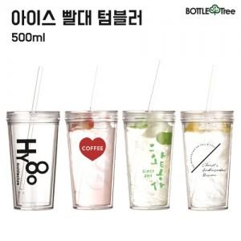

【상세/제작정보】 | <p><span style="font-size: 14pt;">※배송비 별도(박스당 4,500원 부가세별도)</span>&nbsp;​</p>

【인쇄/포장옵션】 | 실크 / 포장지포장

【공급단가】 | 수량 | 100~ | 300~ | 500~ | 1,000~ | 3,000~
*VAT별도 | 단가 | 3,910원 | 3,770원 | 3,620원 | 3,480원 | 3,390원

【상품 URL】 | https://www.synergygift.co.kr:443/src/goods_detail.php?gdno=9295

